E-Rモデル エンティティ一覧
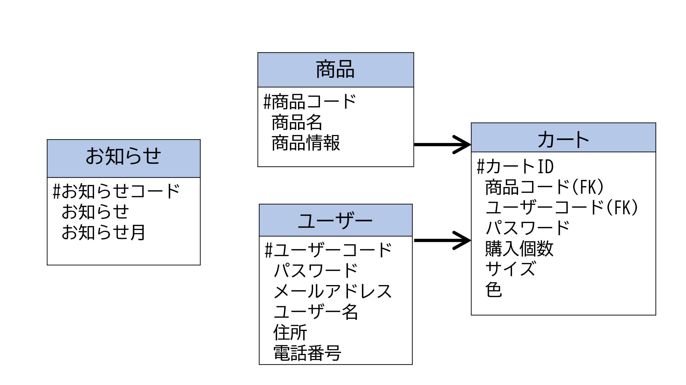
E-R図
システム名 |  | 家電注文システム |  | 作成者 | 井川
工程名 |  | システム設計 |  | 作成日付 | 2022-10-24
ドキュメント名 |  | 家電注文システム データベース設計書 |  | バージョン | v1.0
E-R図ID |  | ER001 |  | 更新者 | 波多江
概要 |  | 家電注文システムにおけるデータモデルを示す |  | 更新日付 | 2022-12-13

エンティティ一覧
No. | 論理エンティティ名 | 物理エンティティ名 | エンティティ種別 | 定義
1 | 商品 | product | マスター | 商品情報
2 | ユーザー | user | マスター | 登録済みのユーザー情報
3 | お知らせ | news | イベント | 今月・来月のお知らせ情報
4 | お問い合わせ | contact | マスター | サイトの連絡先
5 | カート詳細 | cart | イベント | カートの中身に関する情報

E-Rモデル図

